CARACTERIZACION DEL PROCESO
 |  |  | Caracterización | Código: CAR-CI-01 | 

 |  |  |  | Versión: 02
 |  |  | Proceso: Control Interno | Fecha: 26/12/2025
 |  |  |  | Página 1 de 2
Objetivo: | Agregar valor a la gestión de la entidad, entregando a lideres de procesos y al comité de coordinación de control interno, información real y oportuna del estado de los procesos y del sistema de control interno; a través de la socialización periódica de informes; para la toma de decisiones basadas en evidencias, que contribuyen al logro de los objetivos institucionales.
Alcance: | Inicia con la elaboración del plan anual de auditoría, incluye las actividades requeridas para la implementación de los 5 roles asignados a las oficinas de control interno, y finaliza con la evaluación del cumplimiento del plan anual de auditoria.
Lider de Proceso: | Asesor de control interno

Proveedor | Entradas | PHVA | Actividades | Salidas | Clientes o grupos de valor
* Todos los procesos * Entes de control * Contaduría General de la Nación. * DAFP | *Guía de auditoria y de roles vigente, expedidas por el DAFP * Informes de ley a cargo de la OCI * Evaluación del Sistema de Control Interno. * Resultados de auditorías internas * Resultados de auditorías de entes de control * Requerimientos de la alta dirección * Informes de gestión por Dependencias. | P | Elaborar y/0 actualizar el plan anual de auditoria | * Plan Anual de Auditoría | * Comité de Coordinación De Control Interno * Todos los Procesos * Entes de Control.
* Todos los procesos * Secop * Entes de control | * Informes Definitivos de Auditoria. * Requerimientos de entes de control *Planes de Mejoramiento suscritos. | H | y la documentación necesaria del proceso | * Plan de Mejoramiento * Informes de Seguimiento | * Entes de Control. * Gerencia
* Todos los procesos * Entes de control | * Plan anual de auditoría. * Plan de acción anual * Procesos. * Procedimientos, Guías, manuales, políticas de operación, * Resultados evaluación al SCI. * Normatividad, Mapas de riesgos. * Plan Anticorrupcion. * Informes de Auditoria | H | Seguimiento a los planes de mejoramiento internos y de los entes de control | * Informes de Auditoria * Planes de Mejoramiento | * Todos los procesos * Representante Legal, * Comité de Coordinación de Control Interno. * Líder del proceso auditado.
* Todos los Procesos * Departamento Administrativo de la Función Pública – DAFP * Contaduría General de la Nación. | * Plan anual de auditoría, * Informes sobre auditorías internas y externas. * Políticas operativas * Informes sobre el cumplimiento del Plan de Manejo de los riesgos administrativos y de cumplimiento al Plan Anti corrupción y Atención al Ciudadano * Resultado de seguimiento de planes de mejoramiento. * Formulario para la evaluación de control interno contable * Guía de la Contaduría General de la Nación para la elaboración del informe de control interno contable. | V | Realizar auditoria interna | * Informes semestrales del Sistema de control interno. * Informe de Control interno contable. * Envió a la Contaduría General de la Nación (CHIP). | * Departamento Administrativo de la Función Pública – DAFP * Comité de Coordinación de Control Interno * Representante Legal * Contaduría General de la Nación.
Todos los procesos | * Invitación a comités * plan anual de auditoría * Guias Autocontrol | A | Realizar evaluación al SCI y sistema de control interno contable | * Actas de comité Coordinador de Control Interno. | Todos los procesos
Proceso de Gestión de Evaluación y Seguimiento | * Informe ejecutivo anual de Evaluación al Sistema de control Interno. * Informe de Control interno contable * Informes de auditoría internas y externas * Informes sobre gestión de riesgos * Informes de evaluación a la gestión por dependencias * Estatuto de auditoría, * Código de ética del auditor interno | A | Realizar acompañamiento y asesoría, fomentar la cultura de autocontrol | * Informes de seguimiento del proceso * Indicadores de Gestión * Mapas de riesgos actualizados | Procesos Estratégicos

RECURSOS
Tecnología, infraestructura, equipos |  | Humanos |  | Financieros
* Computador, Video Beam. * Área física con modulares, archivadores, divisiones, hardware y software |  | Profesional Auditor y Contratistas |  | ● Presupuesto parala operación del proceso.

Normatividad y/o requisitos que aplican para el proceso
Requisitos del cliente
N/A
Requisitos MIPG |  |  | Requisitos legales y reglamentarios
* Séptima dimensión del Manual Operativo de MIPG (control interno). * Guía de auditoría para entidades públicas. * Guía de Rol de las unidades de Control Interno. * Guía para la Administración de los Riesgos de Gestión, Corrupción y Seguridad Digital y el Diseño de Controles en Entidades Públicas, expedidas por el DAFP. * Ley 87 de 1993. * Ley 1474 de 2011. * Decreto 648 de 2017. * Decreto 1499 de 2017. * Resolución 349 de 17 de septiembre de 2018 para la presentación del Informe Contable. |  |  | ver Normograma del Proceso.
Requisitos del cliente

Puntos de control |  | Políticas de operación |  | Riesgos asociados al proceso
Ver puntos de control en los procedimientos del proceso y en el mapa de riesgos administrativos y de corrupción |  | * La Oficina de Control Interno comunicará permanentemente los resultados de su labor de manera oral, escrita o por correo electrónico a la Alta Dirección, atendiendo siempre los atributos de oportunidad, claridad, objetividad, exactitud, confiabilidad e integralidad. * Los Líderes de los procesos cuentan con 3 días hábiles, para controvertir los informes de auditoría emitidos por la Oficina de Control Interno. * En aplicación del principio de objetividad establecido en el Código de Ética del Auditor, se deberá informar oportunamente cualquier conflicto de interés que ponga en riesgo la objetividad en el trabajo de la auditoría. * Toda diligencia de acompañamiento debe estar precedida de una solicitud formal realizada por el líder del respectivo proceso. |  | Ver Mapa de Riesgos del Proceso

Documentos |  |  |  | Registros
Ver Listado Maestro de Documentos

Parámetros de Seguimiento y Medición (Ver Matriz De Indicadores)
Código |  | Nombre del Indicador |  | Tipo
 |  | % DE NIVEL DE MADUREZ DEL SCI |  | EFICACIA
 |  | % DE CUMPLIMIENTO AL SEGUIMIENTO DE PLANES DE MEJORAMIENTO |  | EFICACIA

Control de Cambios
Versión |  | Vigente desde |  | Descripción del cambio
01 |  | 01-06-2023 |  | Mapa de Procesos
02 |  | 2025-12-26 |  | Actualizacion Caracterizacion

Ruta de aprobación
Elaboró |  | Revisó |  | Aprobó
Asesor de Control Interno |  | Jefe de Oficina Asesora de Planeación |  | Asesor de Control Interno

PROCESO
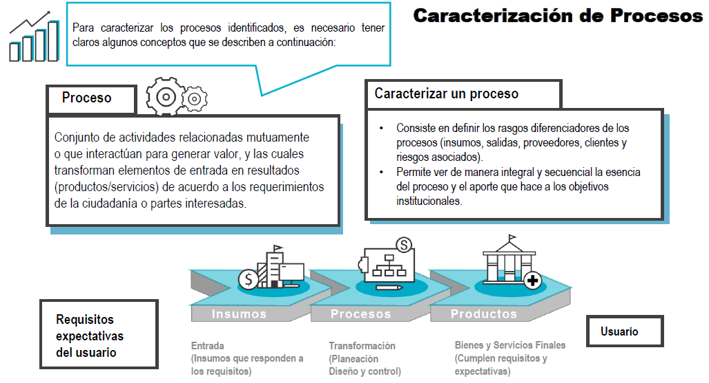

OBJETIVO
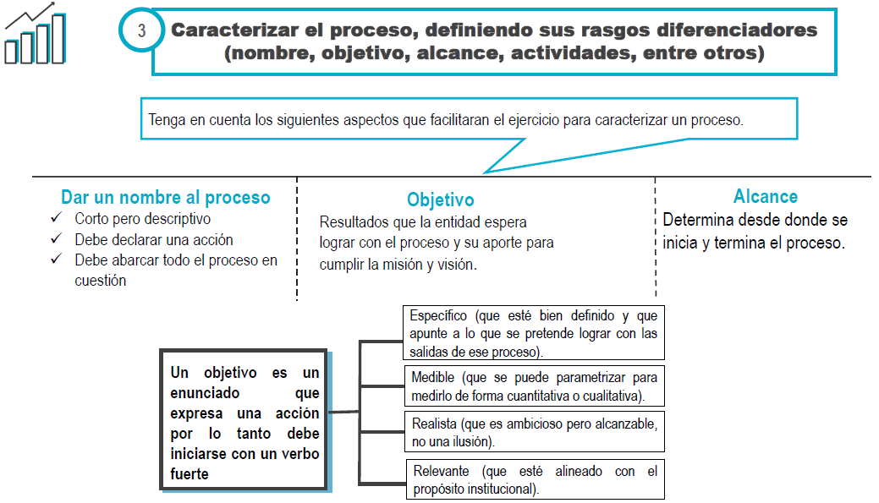

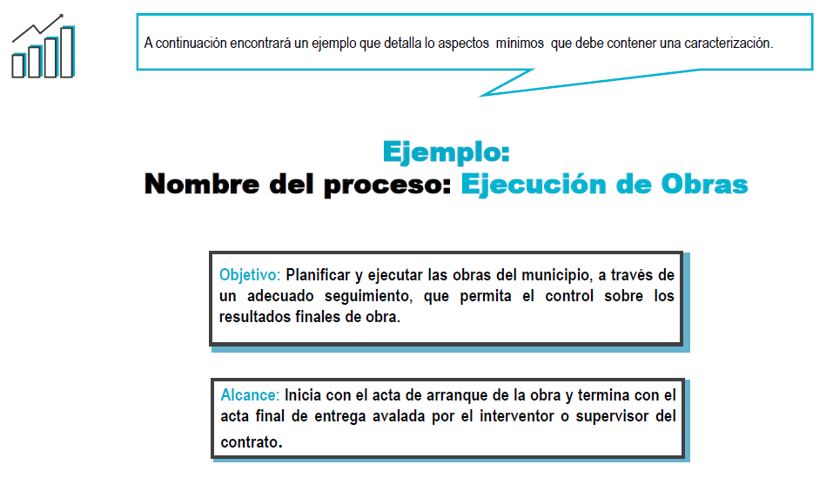

ACTIVIDADES CLAVE
